C9-2评价控制偏差
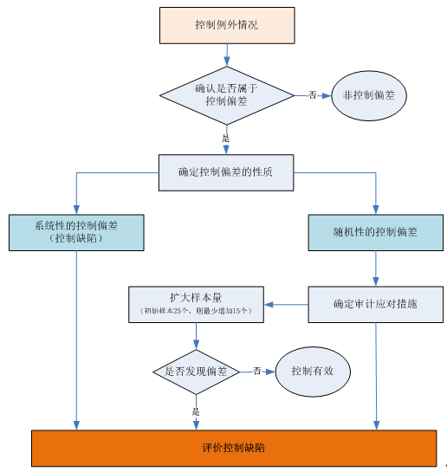
致同会计师事务所
评价控制偏差
客户名称： |  | 编制人： | 日 期： | 索引号：C9-2
会计期间：2013年度 |  | 复核人： | 日期： | 页 次：

控制例外情况描述：

评价步骤 | 是/否 | 评价分析过程 |  | 备注
步骤一： 确认发现的控制例外情况（选定的样本无法执行控制测试）是否属于控制偏差（内部控制运行偏离设计）？ [注1]

步骤二： 确定控制偏差的性质：系统性偏差？人为有意造成的偏差？随机性偏差？ [注2]

步骤三： 对于随机性的偏差，确定适当的审计应对措施：扩大样本量进行测试？直接将该项控制偏差视作缺陷？ [注3]

步骤四： 根据发现的控制偏差的数量来确定扩大样本量的范围，扩大样本量进行测试后是否发现新的偏差？ [注4]

步骤五： 评价控制缺陷。 [注5]

步骤六： 若确定发现的控制例外情况不属于控制偏差，则可以选取替代样本以获得证明控制运行有效的充分、适当的审计证据。 但需确定控制例外情况是否表明相关控制的设计存在缺陷？ [注6]

评 价 结 论 |  | 该控制例外情况不构成控制偏差/该偏差构成缺陷/该控制有效。

注1：控制例外情况及控制偏差
控制例外情况
对于一个选定的样本或替代性样本，如果无法执行注册会计师所设计的控制测试或适当的替代性测试，则注册会计师应认为
该样本是一项控制例外情况。
例如，对于一个选定的样本，如果由于企业不能提供支持性文档而无法执行控制测试，则其属于一项控制例外情况并需要
确定适当的应对措施。
对于发现的控制例外情况，首先应当确定其是否构成一项控制偏差。
当出现以下情况时，一般可以认为控制例外情况不是控制偏差：
（1）根据进一步的了解和评价，注册会计师确定识别出的例外情况事实上不是对控制预设目标的偏离，即注册会计师原先
对重大业务流程及相关控制的理解有误。
（2）基于对控制设计的了解，注册会计师能够通过追加执行除询问以外的审计程序获取充分、适当的审计证据，以确认该
例外情况引发的错误在可以接受的水平，即小于临界值（明显微小的错报金额SAD）。
控制偏差
控制偏差即内部控制运行偏离设计的情况，是指在内部控制测试中，注册会计师选择进行测试的某个控制没有按照设计的
要求被有效执行或者没有被执行。
发生控制偏差往往是由于执行控制的人员在收集或处理数据时发生错误、没有进行适当的跟进，或者没有足够的能力和意愿
去执行有效的控制。

注2：控制偏差的性质
系统性偏差是指在相似情形下，预计都会发生的错误。
随机性偏差是指偶然发生的错误。随机性偏差是由某一孤立事件引起的，该事件只有在特定条件下才会重复发生，因而
随机性偏差对总体误差不具有代表性。
如果发现的控制偏差是系统性偏差或人为有意造成的偏差，注册会计师应当考虑是否存在舞弊的迹象以及对审计方案的影响。
注册会计师在将控制偏差确认为随机性的时候需要谨慎，在得出该结论之前，应当实施追加的审计程序，以高度确信该偏差
对总体误差不具有代表性。
在评价控制偏差的性质时，需要考虑：
（1）控制偏差是否具有共同的特征。例如，控制偏差发生在某些特定类型的业务、地点或生产线中，或者发生在同样的人员
执行控制时，抑或是发生在某一特定的时期。
（2）控制偏差是否是由于基础工作错误造成的。例如，控制偏差是由于错误的公司或计算造成的，或者是基于不完整或
不准确的数据造成的。
如果确认偏差时系统性的或人为有意造成的，应直接将该控制偏差视为一项内部控制缺陷。

注3：随机性偏差的应对措施
如果认为一项控制偏差是随机的，则应当确定适当的审计应对措施。包括：
（1）扩大样本量进行测试，从而确定测试发现的错误率在可容忍范围内；
（2）直接将该项控制偏差视作一项内部控制缺陷。
如果决定扩大样本量进行测试，注册会计师应当根据发现的控制偏差的数量来确定扩大样本量的范围。例如，对于每日发生
多次的控制，如果初始样本规模为25个，当测试发现一项控制偏差，且该偏差不是系统性偏差时，注册会计师扩大样本规模
进行测试，所增加的样本规模至少为15个。

注4：扩大样本量后的测试结果
如果扩大样本量测试后再次发现偏差，则注册会计师可以得出该控制无效的结论。
如果扩大样本量测试没有再次发现偏差，则注册会计师可以得出该控制有效的结论。即尽管存在一项控制偏差，但测试范围
内的错误率在可容忍范围内且该控制偏差不具有代表性。
单项控制并非一定要毫无偏差地运行，才被认为有效。

注5：评价缺陷
评价内部控制缺陷详见底稿T2。

注6：评价是否构成设计缺陷
若确定发现的控制例外情况不属于控制偏差，则可以选取替代样本以获得证明控制运行有效的充分、适当的审计证据。
但需确定控制例外情况是否表明相关控制的设计存在缺陷。
设计缺陷是指缺少为实现控制目标所必需的控制，或现有控制设计不适当、即使正常运行也难以实现预期的控制目标。

